Titulní list
Středočeský tenisový svaz

STŘEDOČESKÝ POHÁR VETERÁNŮ
48. ročník


PRIMASKA
1. srpna 2026

 | Počet hráčů ve dvouhře: |  | 16
 | Počet dvojic ve čtyřhře: |  | 4

 | Vítězové

 | dvouhra muži
 | 60 - 64 | Vladislv Kusko | 4
 | 65 - 69 | Radim Hájek | 5
 | 70 - 74 | Jiří Janošek | 2
 | 75 - 79 | Josef Tůša | 2
 | 80 - 84 | Michal Buňata | 2
 | 85 a st. | Jan Homola | 1

 | čtyřhra muži
 | 121 - 139 | Zdeněk Menčík | 4
 |  | Martin Riger

 | Ředitel turnaje: Leoš Marvan
 | Hlavní rozhodčí: Jiří Heincl

dvouhra
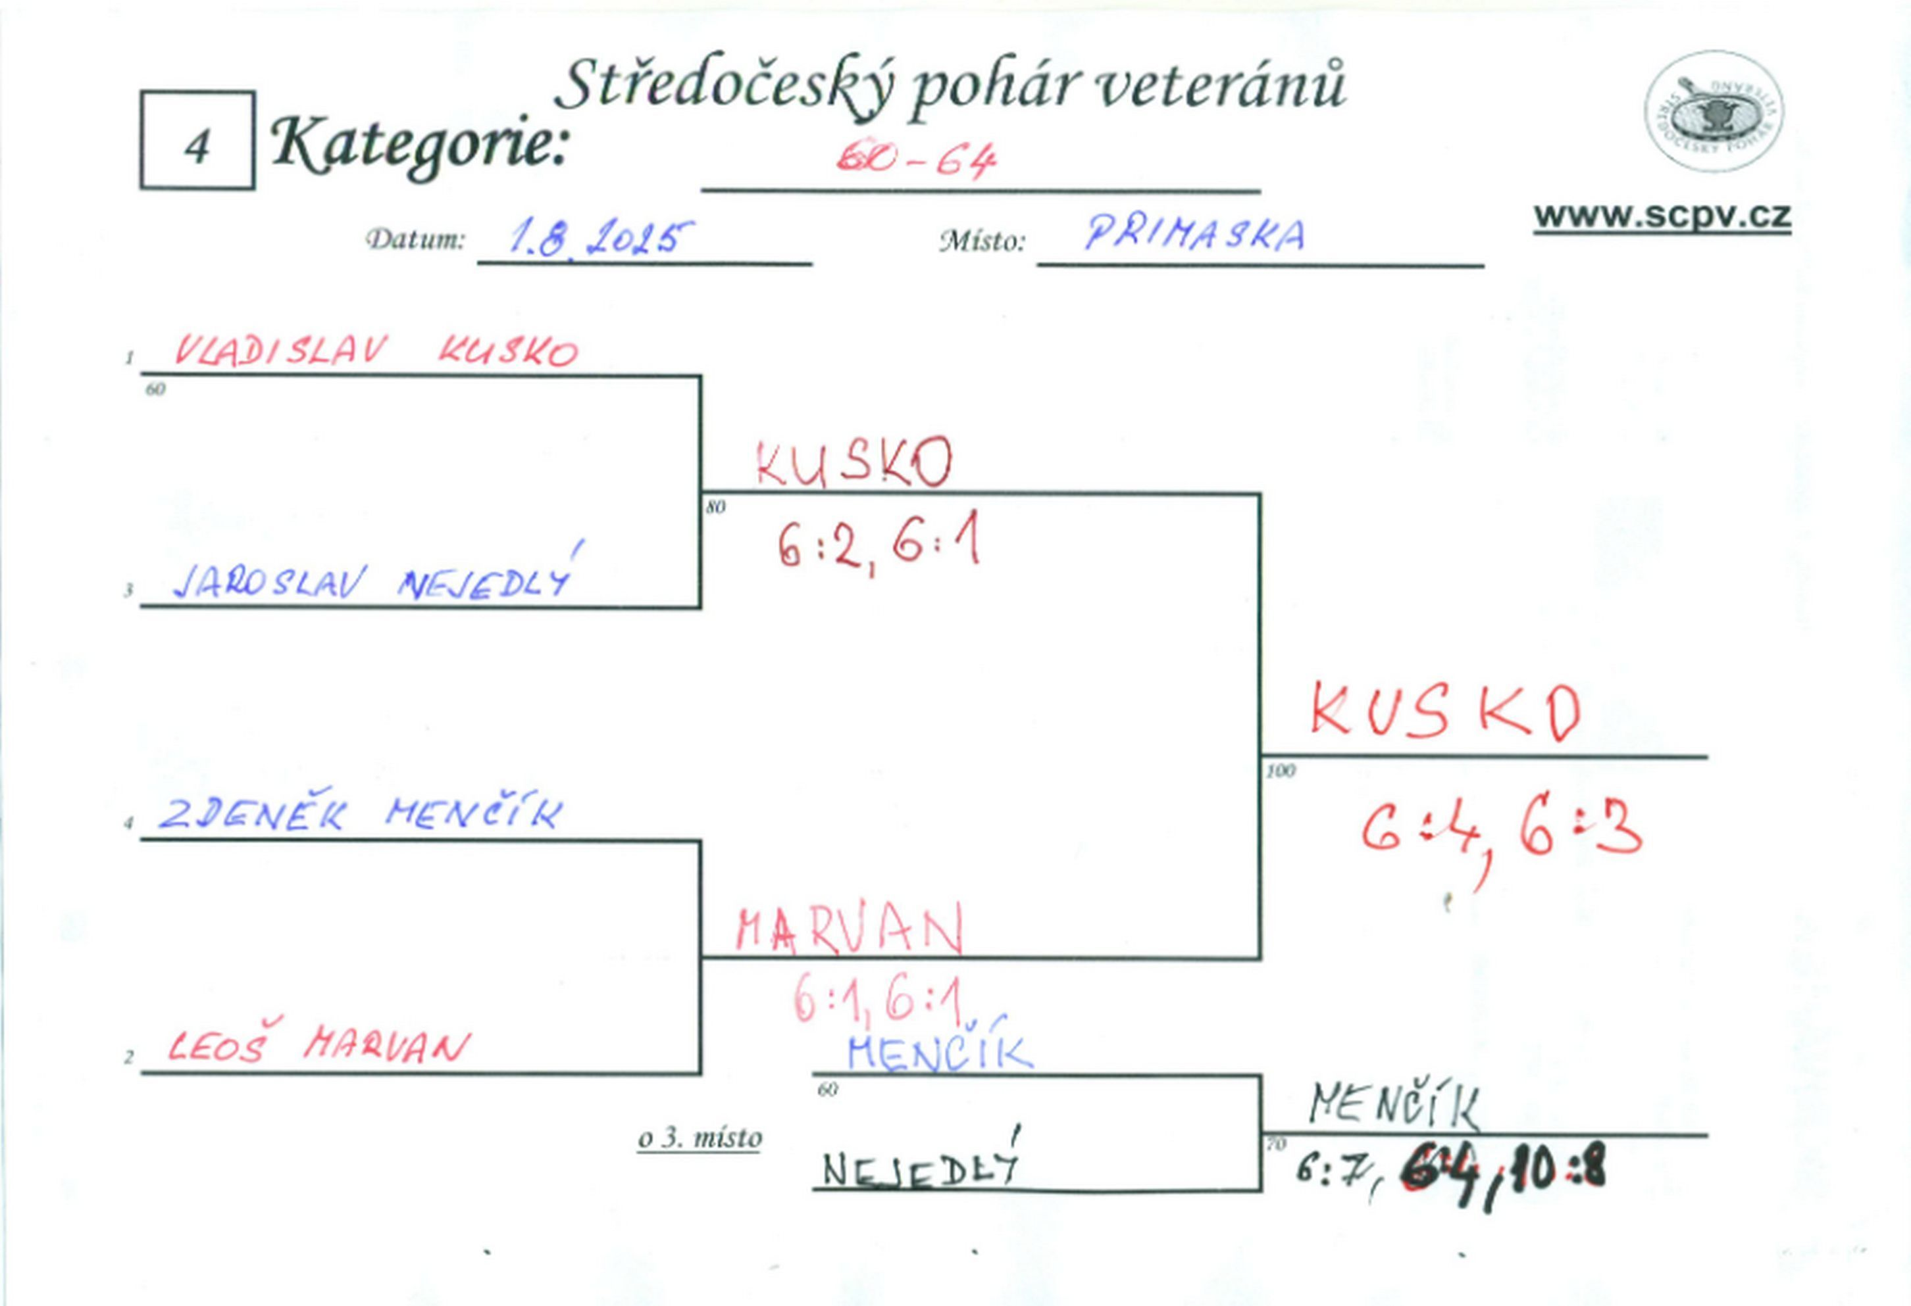

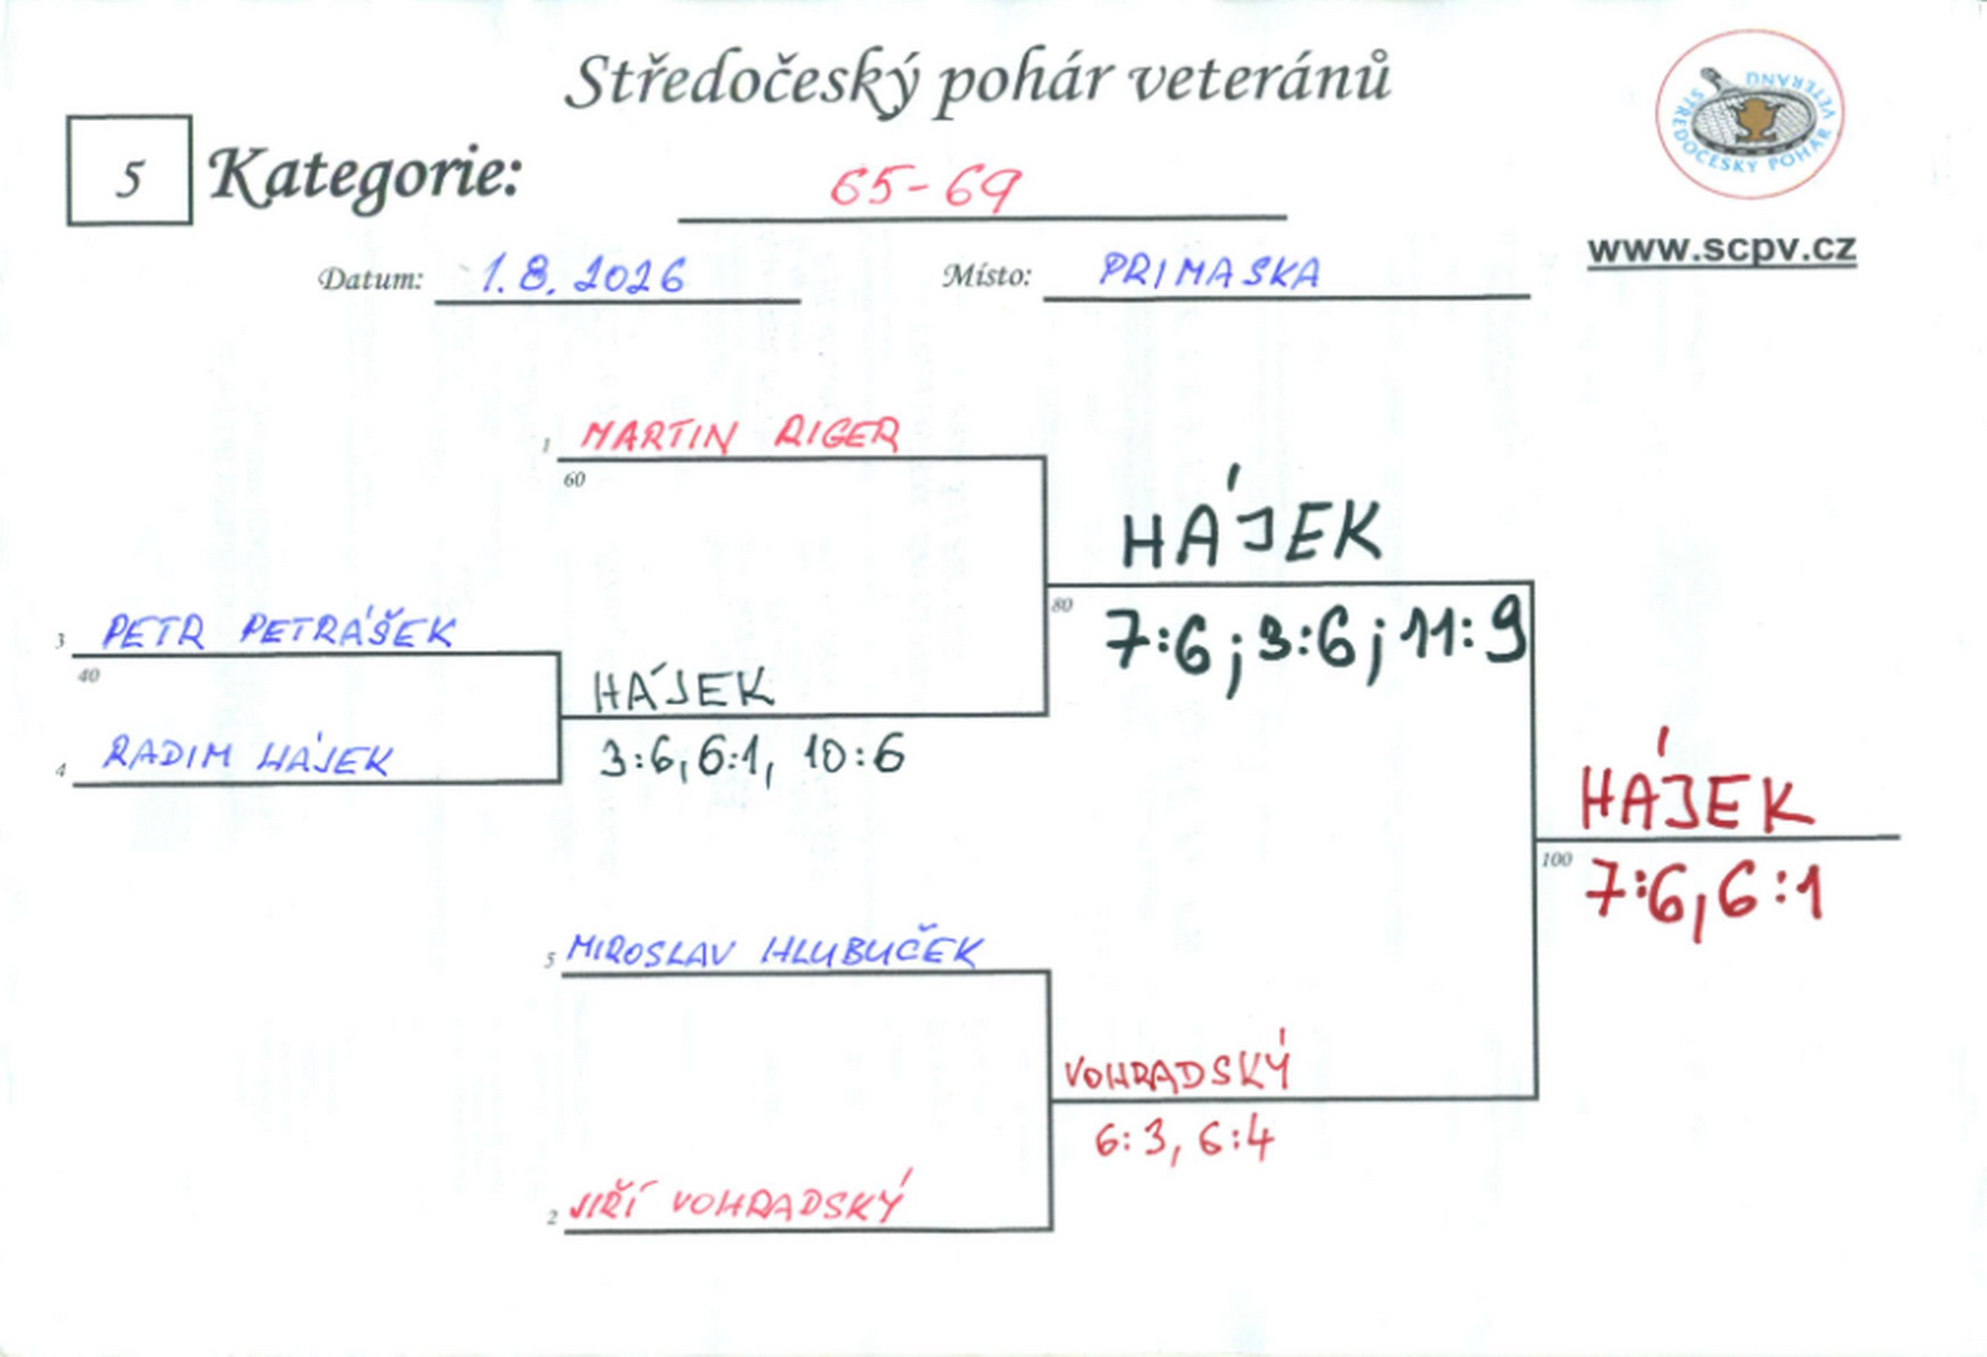

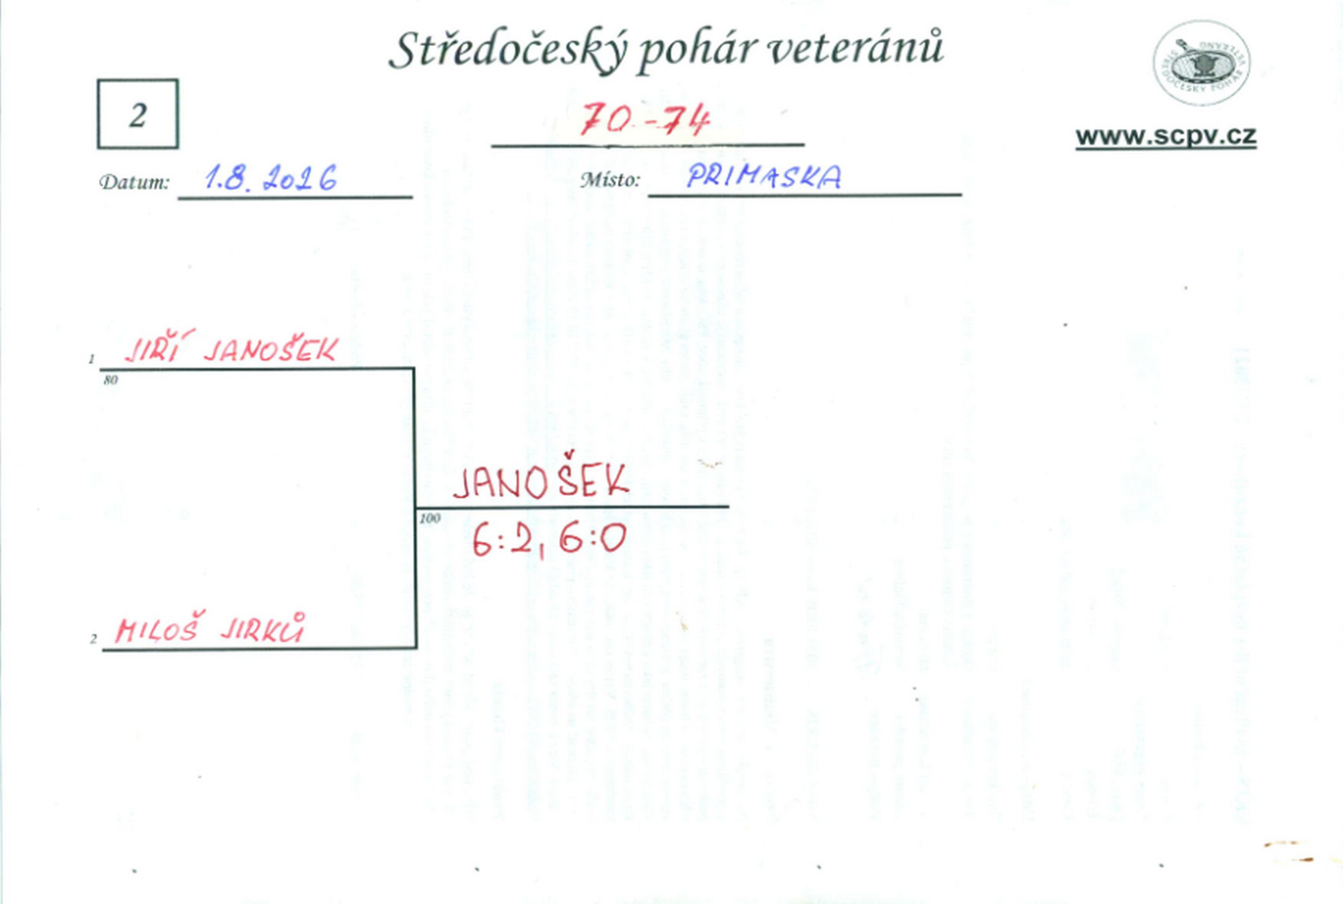

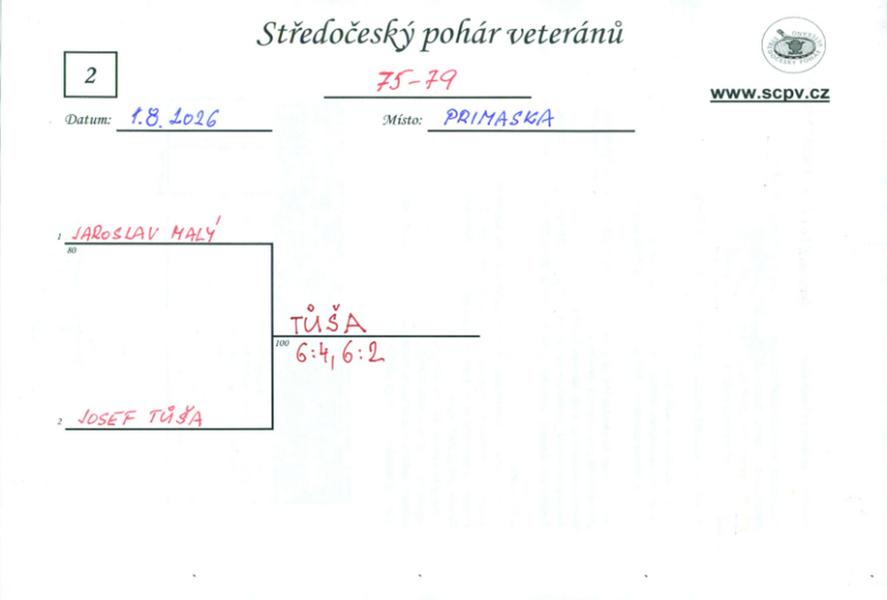

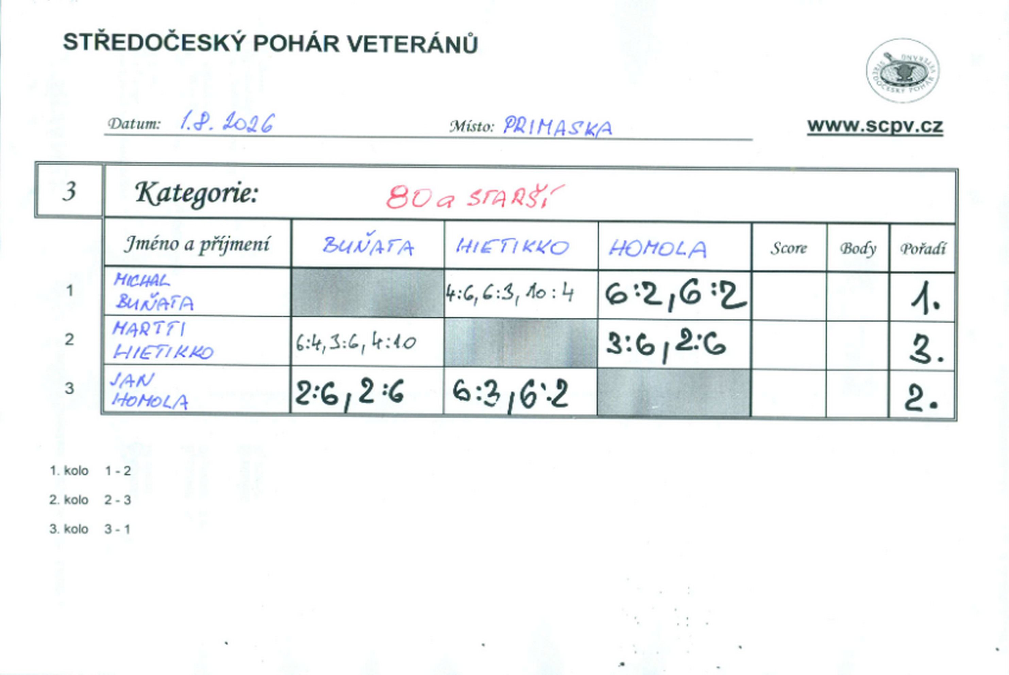

čtyřhra
